Guia de datos
GUIA DE DATOS

Tipo obras
N º | Nombre
1 | Energia
2 | Infraestructura
3 | Mineria
4 | Inmobiliario
5 | Salud

REAJUSTES

Tipo de reajustes
Alza por Siderurgica
Polinomio
Fijo hasta - Finalizacion contrato
Fijo hasta - Normal

Tipo reajuste: Polinomio

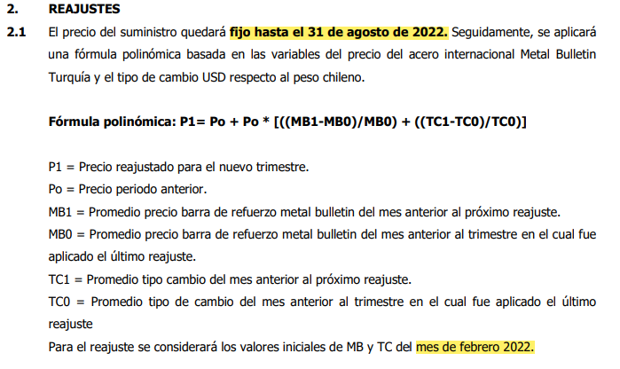

Condicion 1: 31/08/2022
Condicion 2: febrero 2022

Tipo reajuste: Alza por siderurgica

Sin condiciones

Tipo reajuste: Fijo hasta - Finalizacion contrato

Condicion 1: 21/08/2022

Tipo reajuste: Fijo hasta - Finalizacion contrato

Condicion 1: 21/08/2022

